Sheet3
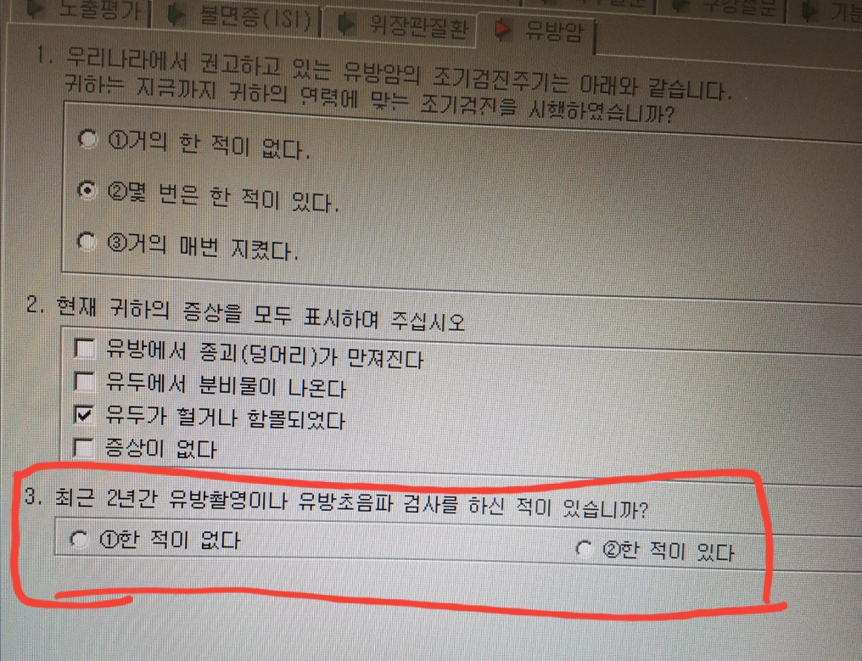
이미지 : 유방암3_OMR.jpg
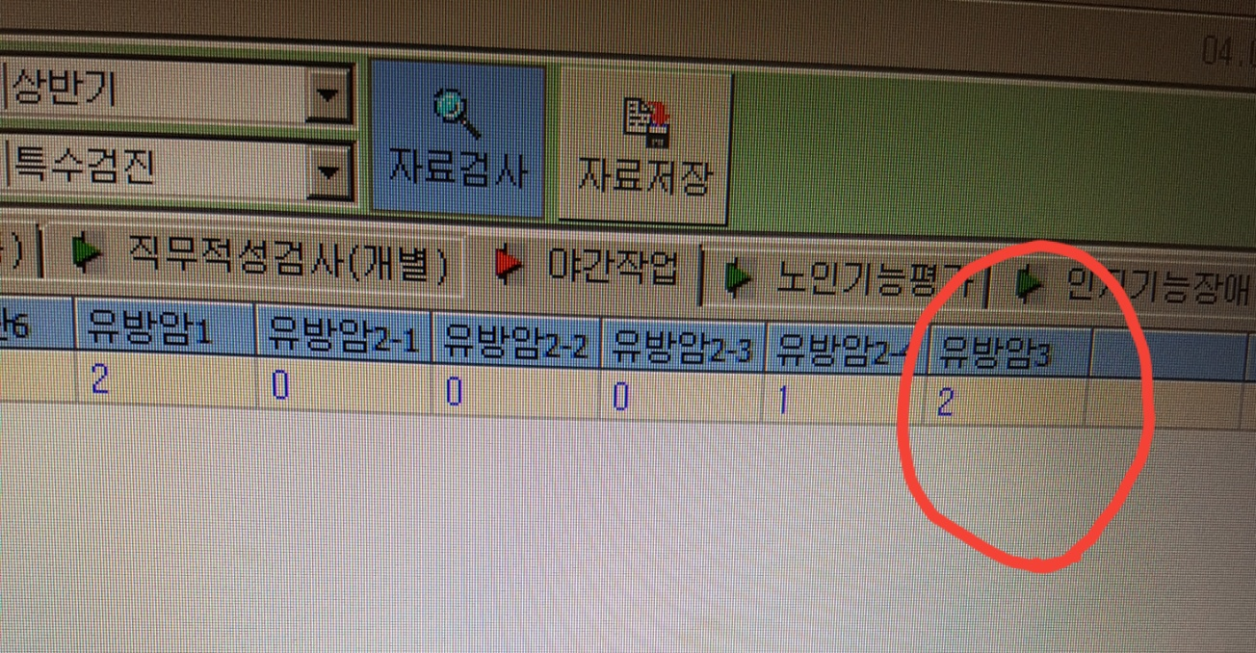

이미지 : 유방암3_OMR등록후.jpg

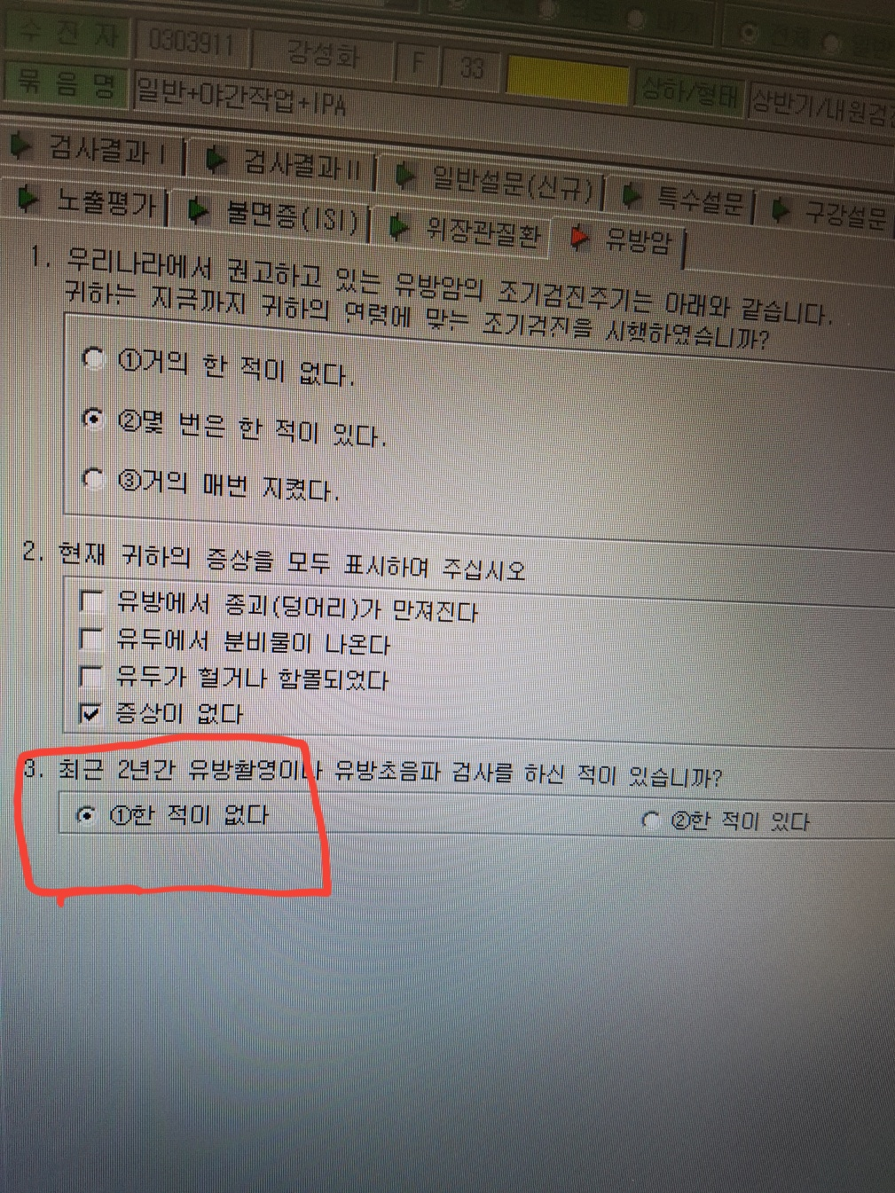

이미지 : 유방암2_OMR.jpg

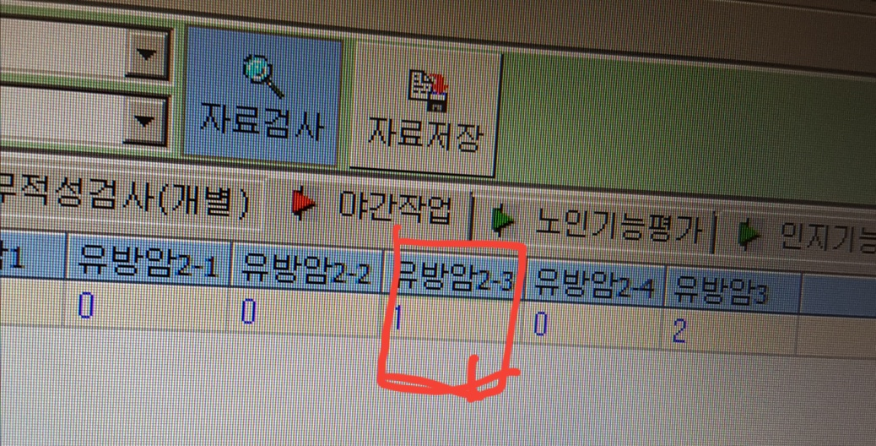

이미지 : 유방암2_OMR등록후.jpg

